Datos personales
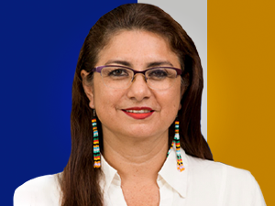

Nombres: | Sandra Elizabeth
Apellidos: | Rueda Camacho
Facebook: | https://www.facebook.com/profile.php?id=100063570129484
Twitter:
Descripción:

